エリア表
#REF! | shibuya_ebisu.xlsx
 |  |  |  | 合計部数 | 10000部
 | 市区町村名 | 町丁目名 | 世帯数 | 配布予定数 | 備考
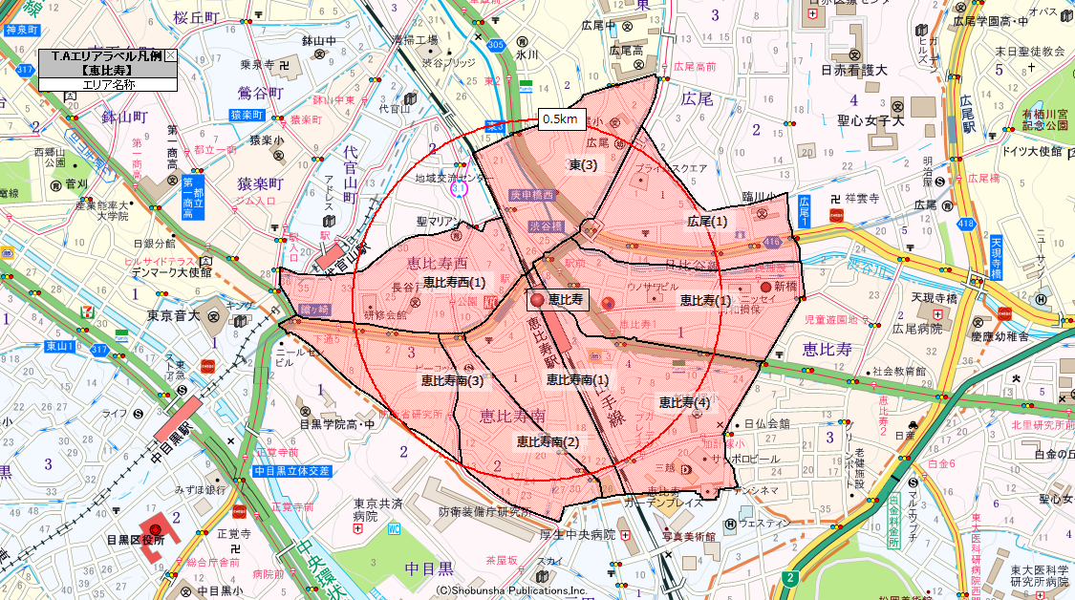
 | 渋谷区 | 恵比寿(1) | 2,534 | 2,000
 | 渋谷区 | 恵比寿(4) | 1,556 | 1,300
 | 渋谷区 | 広尾(1) | 1,908 | 1,600
 | 渋谷区 | 東(3) | 1,505 | 1,300
 | 渋谷区 | 恵比寿南(1) | 628 | 700
 | 渋谷区 | 恵比寿南(2) | 1,182 | 1,000
 | 渋谷区 | 恵比寿南(3) | 1,158 | 800
 | 渋谷区 | 恵比寿西(1) | 1,377 | 1,300
 |  |  | 11,848 | 10,000

